상품제안서
듀얼 코일 폴딩 3IN1 고속 무선충전기 국내KC안전 인증 무선충전기 | 상품코드: F26790

 |  |  |  |  |  |  | 02-412-0044 | www.easy1.co.kr
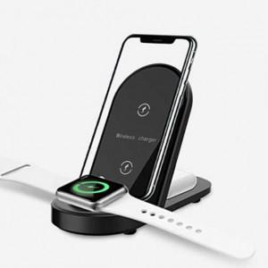

【상세/제작정보】

【인쇄/포장옵션】 | 실크 / 포장지포장

【공급단가】 | 수량 | 50~ | 100~ | 500~ | 1,000~ | 2,000~
*VAT별도 | 단가 | 27,500원 | 27,060원 | 26,400원 | 25,740원 | 25,300원

【상품 URL】 | https://dev.easy1.co.kr:443/src/goods_detail.php?gdno=26790

